获取文档
获取文档
正式库

比较并返回最新的
获取文档
(Doc_ID、Model_id和人等)

临时库
注：一个些新增文档可能只在临时库，正式库还没有！

 | 返回结果

新增和更新
新增和更新

临时保存

 |  |  |  | 返回结果(添加状态及文档ID)

已经存在
暂存
添加到临时库
 |  |  |  |  |  | Y

 |  |  |  |  | N

更新到临时库

 | 返回结果

正式保存

已经存在
保存
添加到正式库
 |  |  |  |  |  | Y

这些操作要在一个事务内完成！
 |  |  |  |  | N

更新到正式库

临时库是否存在
备份旧文档
删除临时库
 |  |  |  |  |  |  |  |  | Y

 |  |  |  |  |  |  | N

 |  |  |  |  | 返回结果

 | 补充： | 文档更新时，版本更新
用户指定版本

 |  |  | Y |  |  |  |  | N

使用用户指定的版本号
难点：怎么区分用户有没有指定版本号?
在旧版本的基础上加1

更新到正式库

删除
删除

删除
删除临时库里所有Doc_ID一致的

正式库的文档删除，用户还怎么看到已经删除的文档呢？

删除正式库里Doc_ID相同的

Restful身份验证
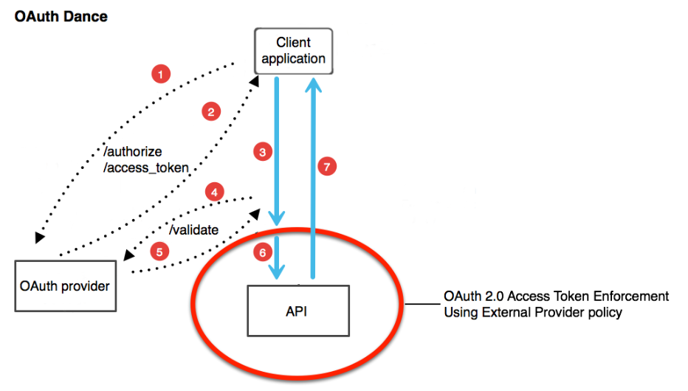
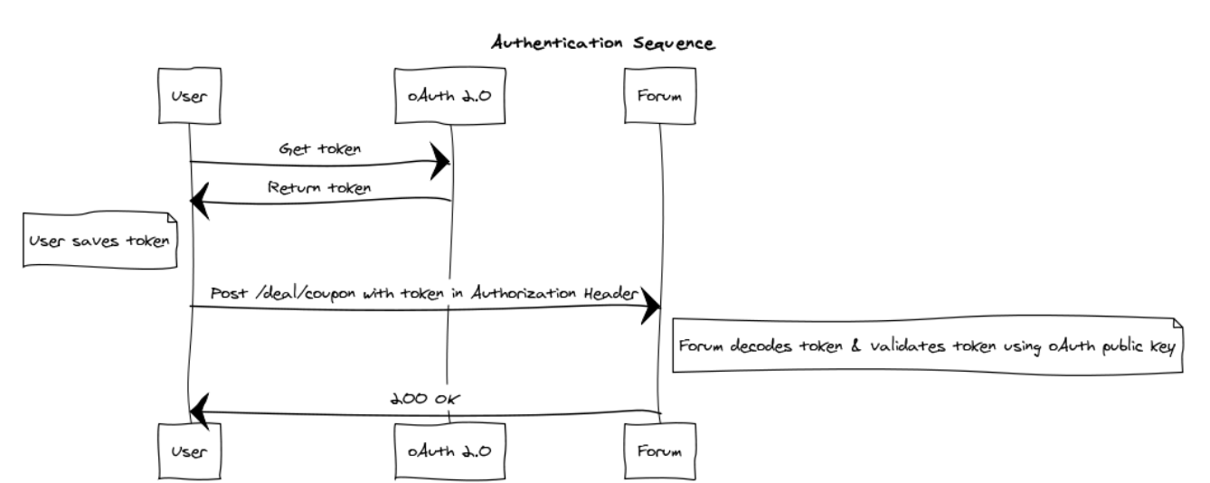
身份验证 | RESTful Authentication

文档更新流程
新增文档：
新增文档
添加文档基本信息
major = 0
minor = 0
micro = 1
文档进度状态:编辑中
文档信息存入数据库
文档信息存入备分库

删除文档：

删除文档
删除ASTA文件
删除章节
删除正式库文档

编辑概要：

判断概要是否冲突？
编辑文档
编辑概要等信息
保存概要信息
文档micro + 1
备份文档
 |  |  | 不冲突

提示冲突
 | 冲突

编辑章节：

新增章节
章节micro = 1
保存章节信息

判断章节是否冲突？
编辑文档
编辑章节
章节micor +1
保存章节信息
文档micro + 1
备份文档
 |  | 不冲突 |  | N
 |  |  |  |  | Y

提示冲突
 | 冲突

删除章节
删除正式库的章节

编辑ASTA:
新增ASTA
ASTA micro = 1
上传ASTA

判断ASTS是否冲突？
编辑文档
更新ASTA
ASTA micor +1
保存ASTA
文档micro + 1
备份文档
 |  | 不冲突

提示冲突
 | 冲突
删除ASTA
删除正式库ASTA

文档版本比较：

取版本1
取版本2

对比内容
取备份数据库的版本进行对比

结果显示

文档Review流程
文档Review流程

 | (前端)
修改状态？
发送Review请求
进度状态：待Review
发Mail给Review人

minor + 1
修改进度状态： Review完了
文档Review
 |  |  | (无指摘)

 |  |  |  | (有指摘)

 |  | （担当要根据指摘重新编辑）
发Mail通知担当
修改进度状态：编辑中
指摘

设计文档履历
设计文档履历
 | 我们准备做两种：第一种备份：所有的信息，都保存下来，第二种、记录变化点

第一种备份
 | 参加文档更新流程

第二种、记录变化点
文档添加、修改
DIFF
记录变化内容到履历表

履历表(ds_history)
 | 字段 | 注释
 | doc_id | 文档ID
 | doc_micro_ver | 文档的微版本号
 | editor | 编辑者、修改者
 | sec_id | 章节ID(可选)--IF,Astah没有sec_id
 | sec_type | 章节类别
 | sec_micro_ver | 章节微版本
 | change_type | 变更类别：ADD/CHANGE/DELETE
 | content | 变更内容

